敵
敵

敵の攻撃方法
１，前方に攻撃ブレスを吐くか剣での突き攻撃
２，プレイヤーの方に突進攻撃
３，プレイヤーに球を飛ばす
（１つの敵に１つの攻撃方法）
攻撃が来る箇所の床を赤く表示 | （例）剣での突き攻撃 | （例）突進攻撃の敵 | （例）玉を飛ばしてくる敵


敵の見た目
ブレスの敵は怪物みたいな見た目
突進の敵は重装備な人間か動物のような見た目
球を飛ばす敵は、人型の魔法使いみたいな見た目
敵は、顔が隠れている

モデルの動き
傾斜が大きくても敵は滑らずステージと一緒に動く
モデルのラグドール化
衝撃が加わると敵の人形が動くように
（何か動きがあると面白くなるから）
攻撃時に動きかエフェクトが出る

死亡時
駒が倒れて、ステージから消えずに転がる

ステージ
ステージ

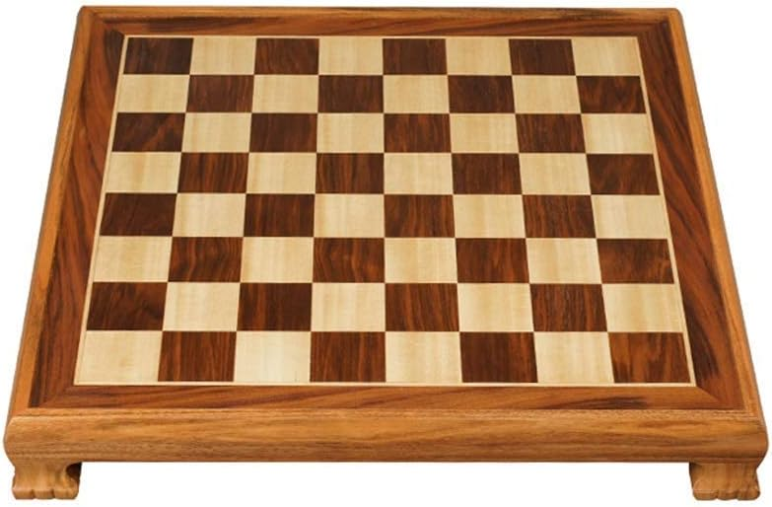
見た目
チェスの盤みたいな感じ
この盤の上に木とか障害物を置く
ステージ１はチュートリアルの意味も込めて四角い形
ステージの端にプレイヤーが落ちないように壁を付ける
（ステージ２以降壁が無い所もあってもいい）

動き方
WASDでステージを傾ける
角度制限３０度

